설계변경
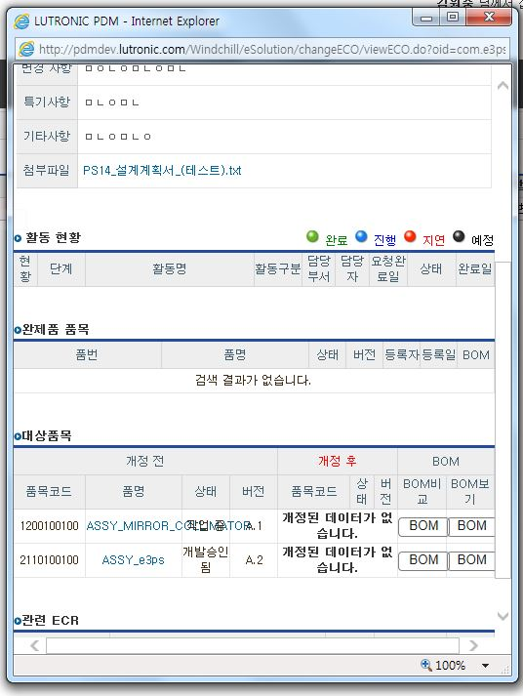
 |  |  | 1.추가 2.버그 3.수정 4.문의 |  | A.상 B.중 C.하 D.삭제 N.보류 |  |  | A.상 B.중 C.하 D.삭제 E.교육 | 4 | 6 | 3 | 1
사항
ID | 모듈 | 서브메뉴 | 타입 | 내용 | 중요도* | 요청자 | 등록일 | 진행상태 | 처리일 | 담당자 | 조치내용
 | 설계변경 | ECO 등록 | 수정 | ECO 작성 시 ECR 문서번호를 선택 완료되면 선택 완료 여부를 알수 없음 | B | 김원중 | 2016-06-21 | 진행 |  | 엄태식 | ECR 선택창 Close
 | 설계변경 | EO,ECO 등록 | 삭제 | ECO/EO 번호 총12자리. 2016에서 20지울것. | B | 이은정 | 2016-06-21 | 삭제 |  | 엄태식 | 중복
 | 설계변경 | EO,ECO 등록 | 수정 | ECO 등록 작성 후 "결제" 버튼을 누르면 등록완료되었다는,,팝업이나~ 진행함으로 창이 넘어 갔으면 좋겠습니다.. | B | 이연의 | 2016-06-21 | 보류 |  | 엄태식 | 재연 불가
 | 설계변경 | EO,ECO 완료 | 수정 | EO 승인시 승인됨 부품은 개발 승인됨으로 변경 하지 않음 | B | 이상훈 | 2016-06-22 | 진행 |  | 엄태식
 | 설계변경 | ECA | 버그 | ECO ECA 활동 완료후 결재선 지정 관리자 | A | 김원중 | 2016-06-22 | 진행 |  | 엄태식
 | 설계변경 | ECA | 버그 | Part에서 관련 ECO+EO | A | 엄태식 | 2016-06-22 | 진행 |  | 엄태식
 | 설계변경 | ECO | 수정 | 설계변경 부품에서 BASELINE 삭제 | B | 엄태식 | 2016-06-22 | 진행 |  | 엄태식
 | 설계변경 | ECO | 버그 | ECO 수정시 설계변 부품 추가 | A | 엄태식 | 2016-06-22 | 진행 |  | 엄태식

